SP0
Curva ''S'' - Avance de Obra Físico (Horas Hombre)
Proyecto |  | "MEJORAMIENTO DEL SERVICIO EDUCATIVO EN LA IEP N 54002 SANTA ROSA E IES SANTA ROSA DEL
 |  | DISTRITO DE ABANCAY, PROVINCIA DE ABANCAY - REGIÓN APURÍMAC" PN
Cliente |  | GOBIERNO REGIONAL DE APURIMAC
Ubicación |  | ABANCAY - ABANCAY - APURIMAC |  | Costo a : | Marzo - 2022

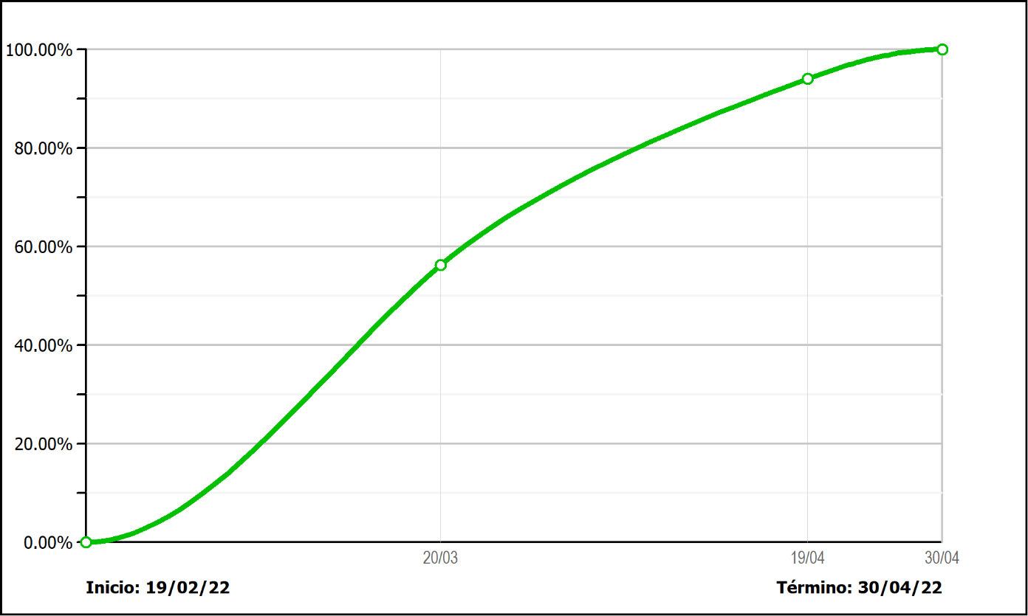

 | N | Fecha Corte | Avance Programado HH

 |  | 2022-02-19 | 0.00%
 | 1 | 2022-03-20 | 56.24%
 | 2 | 2022-04-19 | 94.03%
 | 3 | 2022-04-30 | 100.00%

